Sheet1
钦州市儿童福利院设备购置采购需求清单
序号 | 产品类型 | 型号 | 参数 | 外观 | 备注
1 | 影源A4平板扫描仪 | 影源M830+ | ADF+平板：单面/双面；扫描速度：30ppm/60ppm；送稿器容量：50张；扫描区域：最小尺寸52*74mm、最大尺寸：210*420mm；文件厚度：40-157g/m2；光学分辨率：600dpi 影像特性:带有智能化处理的完美页面扫描功能，自动纠偏、自动剪切，可以同时输出黑白、灰度、彩色影像9个自定义编程快捷功能按键高速USB2.0接口TWAlN Driver、ISiS Driver | 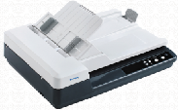
2 | 夏普彩色A3复印机（单纸盒） | SF-S252RC | ▲1、复印/打印速度：≥25页/分钟，扫描速度：≥31页/分钟，黑白与彩色同速； 2、控制面板显示屏：7英寸彩色液晶触摸屏； 3、预热时间：≤28秒，首页输出时间：黑白≤8秒、彩色≤11.5秒； 4、内存：≥2GB（复印/打印共享），eMMC：≥16GB； 5、打印/复印分辨率：≥600*600dpi； ▲6、专色复印/打印：具备红黑双色输出功能，满足政府部门对红头文件打印和复印需求；（提供加盖生产厂商公章的彩页、白皮书或官网功能截图等证明材料）； 7、供纸容量（80克）：配置250页容量供纸盒+100页容量旁路供纸器，且均支持放置A3纸； 8、自动输稿器：100页容量，可高速读取原稿正反面； 9、连续复印：最多999份； ▲10、打印接口：标配USB2.0+千兆网络+WiFi； 11、打印语言：标配PCL6、PS3打印语言； 12、扫描方式：支持推扫描及拉扫描； 13、扫描终端：支持扫描到E-mail/桌面/FTP服务器/SMB/USB存储器； 14、操作系统：支持Windows、Mac OS及主流国产操作系统； ▲15、产品合格性： （1）产品具备CCC、节能、环保认证；（请提供相关认证证书复印件） （2）、通过国家认可的权威机构检测，产品在高温高湿、低温低湿环境下运行试验定影牢固度：≥93%；（请提供相关检测报告） （3）、通过国家认可的权威机构检测，产品在198V-242V电压波动运行试验定影牢固度：≥93%；（请提供相关检测报告） ▲16、产品保修期：原厂一年质保，生产厂商在设备使用地级市设有售后维修站点，中标人签订合同时需提供生产厂商针对本项目的“保修服务承诺函”及本地的原厂售后服务网点联络方式。 | 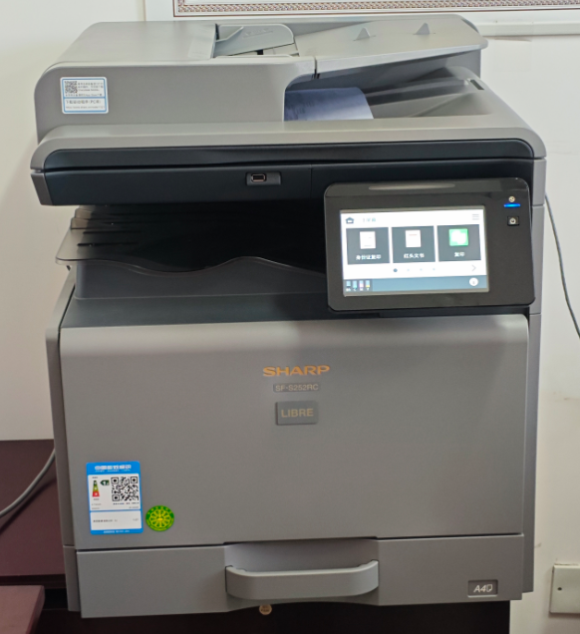
3 | 福诺科技/FOLO档案消毒柜 | FLD-400B | 型号：FLD-400B 尺寸(mm)：570（宽）×500（深）×1700（高） 内容积：400L 托盘层数：4层 消毒方式：臭氧消毒 重量：65KG | 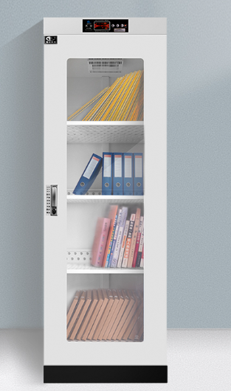
一、供货商需提供型号准确的复印机主机及完整的随机配件，不接受其他型号供货；成交供应商必须委托本地供应商进行供货，本地供应商的注册地应为 广西钦州。 二、供货商应按本商务要求中的要求进行供货并提供必要的售后服务，并提供原厂给的授权委托书及售后服务承诺书；如成交后供货商无法按要求提供相应服务的，我单位有权拒收货物或取消订单、并就供货商的违约行为向有关监管部门投诉备案，无法满足的供货商请谨慎报价； 三、报价是履行合同的最终价格，含税、运费、安装调试费等所有费用； 四、成交供货商应自发出成交通知之日起的5个工作日内与采购人签订采购合同； 五、交货期：自签订合同之日起10个自然日内； 六、交货地点：采购人指定地点交货； 七、供货商需保证所供设备为原厂全新产品，设备序列号在原厂授权维修站维修系统可查询，产品质量符合国家相关标准及安全规范，不接受返修、二手、仿冒或任何出厂后拆封使用过的非全新设备，； 八、因所购设备为专业复印设备，采购人不具备自行安装调试的能力，供货商应提供免费送货上门，免费安装调试直至设备能正常使用，并向采购人提供必须的培训和使用指导； 九、售后服务及其他要求: （1）供货商对售出的设备如国家有“三包”政策规定的，应按规定执行； （32）供货商应具备长期售后维修保障能力，提供故障快速响应服务，接到报修电话后30分钟内做出响应，1小时内安排工程师到达故障现场，2小时内无法排除解决故障的，应及时向客户提出备用解决方案，并在24小时内恢复设备正常使用；如24小时内故障无法修复的，应免费提供与原参数要求相同的备用产品，以保证采购人的正常使用。 （3）保修期内供货商未能按约定要求履行保修义务的，我单位有权委托第三方进行保修和维护； 十、供货商在竞价时应向采购人提供营业执照、售后服务承诺书扫描件以备查验。

